WORKDAY應用範例
工期天數 | 38 | 開始日期 | 2019-11-12 | 43833

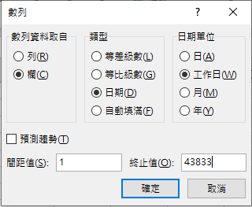
 |  | 序號 | 日期 | 星期 | 序號 | 日期 | 星期
 |  | 1 | 2019-11-12 | 43781 | 1 | 2019-11-12
 |  | 2 | 2019-11-13 | 43782 | 2
 |  | 3 | 2019-11-14 | 43783 | 3
 |  | 4 | 2019-11-15 | 43784 | 4
 |  | 5 | 2019-11-18 | 43787 | 5
 |  | 6 | 2019-11-19 | 43788 | 6
 |  | 7 | 2019-11-20 | 43789 | 7
 |  | 8 | 2019-11-21 | 43790 | 8
 |  | 9 | 2019-11-22 | 43791 | 9
 |  | 10 | 2019-11-25 | 43794 | 10
 |  | 11 | 2019-11-26 | 43795 | 11
 |  | 12 | 2019-11-27 | 43796 | 12
 |  | 13 | 2019-11-28 | 43797 | 13
 |  | 14 | 2019-11-29 | 43798 | 14
 |  | 15 | 2019-12-02 | 43801 | 15
 |  | 16 | 2019-12-03 | 43802 | 16
 |  | 17 | 2019-12-04 | 43803 | 17
 |  | 18 | 2019-12-05 | 43804 | 18
 |  | 19 | 2019-12-06 | 43805 | 19
 |  | 20 | 2019-12-09 | 43808 | 20
 |  | 21 | 2019-12-10 | 43809 | 21
 |  | 22 | 2019-12-11 | 43810 | 22
 |  | 23 | 2019-12-12 | 43811 | 23
 |  | 24 | 2019-12-13 | 43812 | 24
 |  | 25 | 2019-12-16 | 43815 | 25
 |  | 26 | 2019-12-17 | 43816 | 26
 |  | 27 | 2019-12-18 | 43817 | 27
 |  | 28 | 2019-12-19 | 43818 | 28
 |  | 29 | 2019-12-20 | 43819 | 29
 |  | 30 | 2019-12-23 | 43822 | 30
 |  | 31 | 2019-12-24 | 43823 | 31
 |  | 32 | 2019-12-25 | 43824 | 32
 |  | 33 | 2019-12-26 | 43825 | 33
 |  | 34 | 2019-12-27 | 43826 | 34
 |  | 35 | 2019-12-30 | 43829 | 35
 |  | 36 | 2019-12-31 | 43830 | 36
 |  | 37 | 2020-01-01 | 43831 | 37
 |  | 38 | 2020-01-02 | 43832 | 38
 |  | 39 | 43833 | 43833 | 39

